AC-20-01
 | ALERTA DE CALIDAD

DESCRIPCION DE LA QUEJA/FALLA
COLOCACION EQUIVOCADA DE LOS PEMS EN LAS PIEZA SEÑALADA (TUNNEL 6545DV)

QUEJA /FALLA: ( X ) INTERNA ( ) EXTERNA
AREA:________________________________
PEM

NUMERO DE PARTE DEL CLIENTE: TUNNEL 6545DV |  | FECHA DE EMISION: 15/05/2023
REVISION: F |  | NUMERO DE CONTROL: AC-23-07
EMBARQUE: Astrophysics MX |  | FECHA DE CIERRE:_______________________
INSTRUCCIONES ESPECIALES
UBICAR LOS 3 BARRENOS MARCADOS
EN LA PIEZA CORTADA

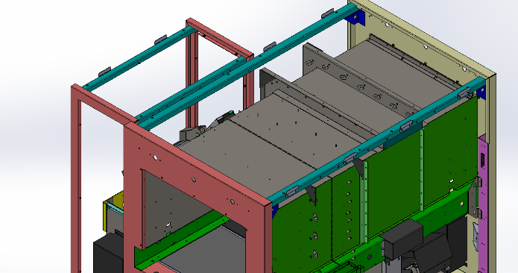

MANERA CORRECTA:
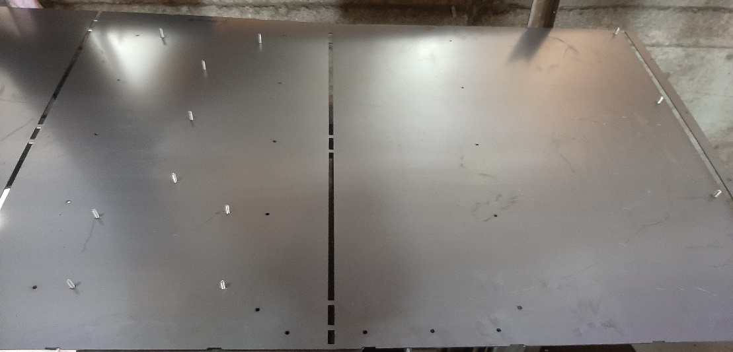

Comentarios: COLOCAR LOS PEMS TENIENDO EN CONCIDERACION LA ORIENTACION DE LOS PEMS AL
COLOCAR LA PIEZA DE LA MANERA SEÑALADA

 |  |  | Seguimiento:________________ Usuario:_____________________ Elaboro:_____________________ Aprobo:_____________________

